Intro
GESTÃO DE FROTAS - PLANILHA DE CONTROLE

Combustível |  |  | MOTOR OCIOSO |  | EXCESSO DE RPM

 | 1. Introdução

 | Olá!
 | Seja bem vindo à planilha da Trimble para controle de sua frota.
 | Neste tutorial você irá aprender como preenchê-la e interpretar seus dados.

 | Mas afinal, como funciona a planilha?
 | Sabemos o quanto ter controle sobre sua frota é importante, assim preparamos esta planilha para auxiliá-lo nesta complexa missão.
 | Para isto, consideramos essencial o acompanhamento de três indicadores, sendo eles: consumo de combustível, motor ocioso e RPM elevado.
 | Separamos uma aba para o controle de cada um destes indicadores e um dashboard que facilitará a visualização dos mesmos.

 | Vamos começar?
 | Temos 3 principais abas nesta planilha: Combustível, Motor Ocioso e RPM. Cada uma delas você pode acessar facilmente clicando nos botões logo acima:

 | Nestas abas você poderá acompanhar o total de consumo e excessos de cada mês. Também verá como está a média anual dos mesmos indicadores.
 | Para visualizar estes indicadores, você deve preencher os meses corretamente com os gastos de combustível, excessos de motor ocioso e eventos de RPM elevado
 | (diariamente e por veículo).
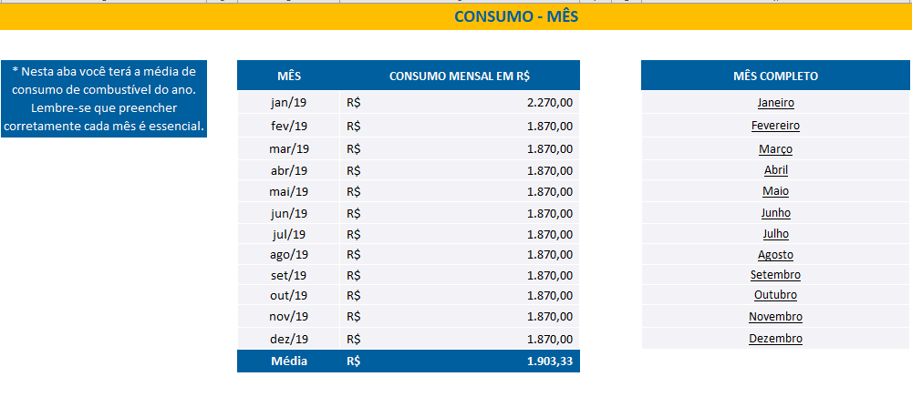 |  |  |  | 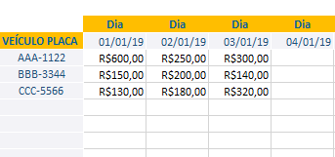
 | A planilha está configurada para uma frota de 50 veículos. Mas caso tenha uma frota maior, a planilha estará aberta para você mover as fórmulas conforme for necessário.

 | Atenção!

 | Essa planilha tem como objetivo auxiliar o dia a dia, porém ela não substitui um sistema de Telemetria Avançado. Isso porque esse sistema é capaz de gerar sozinho um
 | dashboard personalizado e compilado com esses e outros dados que forem importantes para sua operação, sem a necessidade de atualizar planilhas no dia a dia. Assim,
 | você pode ter uma frota ainda mais produtiva. Converse conosco para saber mais →

 | Dashboard - Interpretando as informações
 | Com o preenchimento das três abas principais, você terá um Dashboard que trará de maneira mais visual todos os dados já adicionados e facilitará um comparativo entre
 | o resultados mensais. Planejamento melhor que ações tomar no decorrer do ano.

 | 4. Considerações finais
 | Esperamos que esta planilha te auxilie a ter maior controle sobre seus veículos e otimizar sua gestão de frotas.
 | Confira outros materiais em nosso site para ajudar no seu a dia:

 |  | Outros materiais gratuitos

 | Um abraço!

Dashboard Mensal
DASHBOARD MENSAL

 | MOTOR OCIOSO (TEMPO)
 | EXCESSO DE GIRO EM HORA

 | CONSUMO MENSAL EM R$

